BM 08
ESTADO DA PARAÍBA
SECRETARIA DE INFRA ESTRUTURA
BOLETIM DE MEDIÇÃO
 |  | BM08 |  |  |  |  | VALOR DA MEDIÇÃO (R$)
 |  |  |  |  |  |  | 71,975.43
Unidade Administrativa: Secretaria de Desenvolvimento Urbano |  | Ordem de Serviço: |  | 0001/2018 |  | 2018-10-29
Medição: | BM08 | Tomada de Preço: |  | TP 002/2018 |  |  |  | Prazo da Obra: |  |  | 1009 dias
Obra: | CONSTRUÇÃO DA UBS DE BOTAFOGO |  |  |  |  |  |  | Prazo decorrido: |  |  | 1000 dias
Serviço Medido: Cobertura, Pavimentação, Revestimento, Esquadrias, Instalações Elétricas e Inst. Hidráulicas |  |  |  |  |  |  |  | Valor do contrato: |  |  | R$404,076.50
 |  |  |  |  |  |  |  | Valor Acumulado das Medições: |  |  | R$388,599.77
Firma: | SVS CONSTRÇÃO CIVIL E EMPREENDIMENTOS IMOBILIÁRIOS LTDA | Período: | 2021-10-07 | 2021-12-28 |  |  |  | Saldo do Contrato: |  |  | R$15,476.73
ITEM | DESCRIÇÃO DOS SERVIÇOS | UNID. | VALOR UNIT. | QUANTIDADE |  |  |  | SALDO |  | FINANCEIRO |  | SALDO | 799 | 2020-09-29 | 2021-03-16
 |  |  |  | Contratado | Soma Med. Ant. | No período | Total |  | Contratado | No período | Total |  | 210 | 2021-03-15 | 2021-07-17
 |  |  |  |  |  |  |  |  |  |  |  |  | 1009 | 167 | 123
 |  |  |  |  |  |  |  |  |  |  |  |  |  | 877 | 1000

1 | MOBILIZAÇÃO - CANTEIRO DE OBRAS - DEMOLIÇÕES |  |  |  |  |  |  |  |  | 0.00 |  | R$0.00
1.1 | Placa de obra em chapa de aço galvanizado - padrão ministerio da saude - 1,50 x 3,00m | m² | 326.57 | 4.50 | 4.50 |  | 4.50 | - | 1,469.57 | 0.00 | 1,469.57 | -
1.2 | Locação convencional de obra, através de gabarito de tábuas corridas pontaletadas a cada 1,50m | m² | 9.71 | 279.68 | 279.68 |  | 279.68 | - | 2,715.69 | 0.00 | 2,715.69 | -
1.3 | Capina e limpeza manual de terreno | m² | 1.03 | 916.26 | 916.26 |  | 916.26 | - | 943.75 | 0.00 | 943.75 | -
 |  |  |  |  |  |  |  |  | 5,129.01 |  | 5,129.01
2 | MOVIMENTO DE TERRA |  |  |  |  |  |  |  |  |  |  | R$0.00
2.1 | Escavação mecanizada de vala com prof. Até 1,5 m(média entre montante e jusante/uma composição por trecho), com escavadeira hidráulica (0,8 m³/111 hp), larg. De 1,5m a 2,5 m, em solo de 1a categoria, locais com baixo nível de interferência. | m³ | 5.15 | 63.01 | 63.01 | 0.00 | 63.01 | - | 324.50 | 0.00 | 324.50 | 0.00
2.2 | Reaterro interno (edificacoes) compactado manualmente | m³ | 45.98 | 12.89 | 12.89 | - | 12.89 | - | 592.68 | 0.00 | 592.68 | 0.00
2.3 | Carga manual de entulho em caminhao basculante 6 m³ | m³ | 16.61 | 50.12 | 50.12 | - | 50.12 | - | 832.49 | 0.00 | 832.49 | 0.00
2.4 | Transporte de entulho com caminhao basculante 6 m³, rodovia pavimentada | m³ | 5.67 | 12.89 | 12.89 | 0.00 | 12.89 | - | 73.09 | 0.00 | 73.09 | 0.00
 |  |  |  |  |  |  |  |  | 1,822.76 | 0.00 | 1,822.76
3 | COBERTURA |  |  |  |  |  |  |  |  |  |  | R$0.00
3.1 | Trama de madeira composta por ripas, caibros e terças para telhados de mais de 2 águas para telha de encaixe de cerâmica ou de concreto, incluso transporte vertical | m² | 53.65 | 275.25 | 275.25 | - | 275.25 | 0.00 | 14,767.15 | 0.00 | 14,767.15 | 0.00
3.2 | Telhamento com telha cerâmica de encaixe, tipo francesa, com mais de 2 águas, incluso transporte vertical | m² | 53.91 | 275.25 | 275.25 |  | 275.25 | 0.00 | 14,838.72 | 0.00 | 14,838.72 | 0.00
3.3 | Cumeeira e espigão para telha cerâmica emboçada com argamassa traço 1:2:9 (cimento, cal e areia), para telhados com mais de 2 águas, incluso transporte vertical | m | 16.81 | 39.75 | 39.75 |  | 39.75 | 0.00 | 668.21 | 0.00 | 668.21 | 0.00
3.4 | Calha em chapa de aço galvanizado número 24, desenvolvimento de 50 cm,incluso transporte vertical. | m | 51.57 | 63.29 | 63.29 |  | 63.29 | 0.00 | 3,263.63 | 0.00 | 3,263.63 | 0.00
3.5 | Rufo em chapa de aço galvanizado número 24, corte de 25 cm, incluso transporte vertical. | m | 27.77 | 62.49 | 62.49 |  | 62.49 | 0.00 | 1,735.43 | 0.00 | 1,735.43 | 0.00
3.6 | Cobertura em policarbonato, inclusive Estrutura metálica | und | 5,909.18 | 1.00 |  | 1.00 | 1.00 | 0.00 | 5,909.18 | 5,909.18 | 5,909.18 | 0.00
 |  |  |  |  |  |  |  |  | 41,182.32 | 5,909.18 | 41,182.32
4 | FUNDAÇÃO E ESTRUTURA |  |  |  |  |  |  |  |  |  |  | R$0.00
4.1 | Concreto magro para lastro, traço 1:4,5:4,5 (cimento/ areia média/ brita 1) - preparo mecânico com betoneira 400 l | m³ | 236.71 | 4.61 | 4.61 | 0.00 | 4.61 | - | 1,091.23 | 0.00 | 1,091.23 | 0.00
4.2 | Embasamento c/pedra argamassada utilizando arg.cim/areia 1:4 | m³ | 350.17 | 30.67 | 30.67 | 0.00 | 30.67 | - | 10,739.71 | 0.00 | 10,739.71 | 0.00
4.3 | Forma tábua p/ concreto em fundação radier c/ reaproveitamento 5x. | m² | 28.03 | 292.24 | 292.24 | 0.00 | 292.24 | - | 8,191.49 | 0.00 | 8,191.49 | 0.00
4.4 | Armação aço ca-50, diam. 6,3 (1/4) à 12,5mm(1/2) - fornecimento/ corte(perda de 10%) / dobra / colocação | kg | 8.11 | 1,226.00 | 1226.00 | 0.00 | 1,226.00 | - | 9,942.86 | 0.00 | 9,942.86 | 0.00
4.5 | Armação de aço ca-60 diam. 3,4 a 6,0mm - fornecimento / corte (c/perda de 10%) / dobra / colocação. | kg | 7.93 | 482.60 | 482.60 | 0.00 | 482.60 | - | 3,827.02 | 0.00 | 3,827.02 | 0.00
4.6 | Concreto fck = 30mpa, traço 1:2,1:2,5 (cimento/ areia média/ brita 1) - preparo mecânico com betoneira 400 l | m³ | 379.07 | 19.45 | 19.45 | 0.00 | 19.45 | - | 7,372.91 | 0.00 | 7,372.91 | 0.00
4.7 | Laje pre-moldada p/forro, sobrecarga 100kg/m², vãos ate 3,50m/e=8cm, c/lajotas e cap.c/conc fck=20MPa, 3cm, inter-eixo 38cm, c/escoramento (reapr.3x) e ferragem negativa | m² | 60.45 | 250.08 | 250.08 | 0.00 | 250.08 | - | 15,117.63 | 0.00 | 15,117.63 | 0.00
4.8 | Laje pré-moldada p/piso, sobrecarga 200kg/m2, vãos até 3,50m/e=8cm, c/lajotas e cap.c/conc FCK=20mpa, 4cm, inter-eixo 38cm, c/escoramento (reapr.3x) e ferragem negativa. | m² | 65.67 | 22.31 | 22.31 |  | 22.31 | - | 1,465.06 | 0.00 | 1,465.06 | 0.00
4.9 | Verga pré-moldada para janelas com até 1,5 m de vão | m | 20.65 | 15.45 | 15.45 | 0.00 | 15.45 | - | 319.04 | 0.00 | 319.04 | 0.00
4.10 | Verga pré-moldada para janelas com mais de 1,5 m de vão | m | 26.41 | 28.00 | 28.00 |  | 28.00 | - | 739.48 | 0.00 | 739.48 | 0.00
4.11 | Verga pré-moldada para portas com até 1,5 m de vão | m | 15.84 | 28.42 | 28.42 |  | 28.42 | - | 450.17 | 0.00 | 450.17 | 0.00
4.12 | Verga pré-moldada para portas com mais de 1,5 m de vão | m | 25.98 | 3.61 | 3.61 |  | 3.61 | - | 93.79 | 0.00 | 93.79 | 0.00
4.13 | Contraverga pré-moldada para vãos com até 1,5 m de comprimento | m | 20.34 | 4.25 | 4.25 | - | 4.25 | - | 86.45 | 0.00 | 86.45 | 0.00
4.14 | Contraverga pré-moldada para vãos com até 1,5 m de comprimento | m | 24.15 | 41.20 | 41.20 |  | 41.20 | - | 994.98 | 0.00 | 994.98 | 0.00
 |  |  |  |  |  |  |  |  | 60,431.82 | 0.00 | 60,431.82
5 | ALVENARIA - VEDAÇÃO |  |  |  |  |  |  |  |  |  |  | R$0.00
5.1 | Alvenaria de vedação de blocos cerâmicos furados na horizontal de 9x19x19cm (espessura 9cm) de paredes com área líquida maior ou igual a 6m² com vãos e argamassa de assentamento com preparo em betoneira. | m² | 52.52 | 734.42 | 734.42 | - | 734.42 | - | 38,571.87 | 0.00 | 38,571.87 | 0.00
 |  |  |  |  |  |  |  |  | 38,571.87 | 0.00 | 38,571.87
6 | IMPERMEABILIZAÇÃO |  |  |  |  |  |  |  |  |  |  | R$0.00
6.1 | Impermeabilização de estruturas enterradas, com tinta asfáltica, duas demãos | m² | 8.80 | 434.98 | 434.97841 | - | 434.98 | - | 3,827.81 | 0.00 | 3,827.81 | 0.00
6.2 | Impermeabilização de superfície com manta asfáltica (com polímeros tipo app), e=3 mm | m² | 70.39 | 1.60 | 1.60 |  | 1.60 | - | 112.62 | 0.00 | 112.62 | 0.00
 |  |  |  |  |  |  |  |  | 3,940.43 | 0.00 | 3,940.43
7 | PAVIMENTAÇÃO |  |  |  |  |  |  |  |  |  |  | R$ 2,539.55
7.1 | Contrapiso em argamassa traço 1:4 (cimento e areia), preparo manual, aplicado em áreas secas sobre laje, aderido, espessura 2cm | m² | 25.38 | 236.63 | 236.63 |  | 236.63 | - | 6,005.67 | 0.00 | 6,005.67 | 0.00
7.2 | Execução de passeio (calçada) ou piso de concreto com concreto moldado in loco, feito em obra, acabamento convencional, espessura 6 cm, armado | m² | 35.42 | 220.50 | 220.50 | - | 220.50 | - | 7,810.02 | 0.00 | 7,810.02 | 0.00
7.3 | Execução de pavimento em piso intertravado, com bloco pisograma de 35x 25 cm, espessura 6 cm. | m² | 55.79 | 43.45 | 43.45 |  | 43.45 | - | 2,424.08 | 0.00 | 2,424.08 | 0.00
7.4 | Fornecimento e lançamento de brita nº2 (h = 10 cm) | m³ | 67.90 | 355.90 |  | 355.90 | 355.90 | - | 24,165.61 | 24,165.61 | 24,165.61 | 0.00
7.5 | Guia (meio-fio) concreto, moldada in loco em trecho reto com extrusora, 11,5 cm base x 22 cm altura. | m | 23.88 | 105.31 | 34.50 |  | 34.50 | 70.81 | 2,514.80 | 0.00 | 823.86 | 1,690.94
7.6 | Execução de sarjeta de concreto feito na obra, moldada in loco em trecho reto, 30cm base x 15cm altura | m | 42.37 | 40.88 | 34.5 |  | 34.50 | 6.38 | 1,732.09 | 0.00 | 1,461.77 | 270.32
7.7 | Revestimento cerâmico para piso com placas tipo grês de dimensões 45x45 cm aplicada em ambientes de área entre 5m² e 10m² | m² | 38.04 | 236.63 | 224.49 |  | 224.49 | 12.14 | 9,001.41 | 0.00 | 8,539.60 | 461.81
7.8 | Rodapé cerâmico de 7cm de altura com placas tipo grês de dimensões 45x45cm | m | 5.48 | 179.48 | 179.48 |  | 179.48 | 0.00 | 983.56 | 0.00 | 983.55 | 0.01
7.9 | Soleira / tabeira em marmore branco comum, polido, largura 5 cm, espessura 2 cm, assentada com argamassa colante | m | 31.08 | 23.30 |  | 23.30 | 23.30 | - | 724.16 | 724.16 | 724.16 | 0.00
7.10 | Piso tátil direcional e de alerta, em concreto colorido, p/deficientes visuais, dimensões 25x25cm, aplicado com argamassa industrializada ac-ii, rejuntado, exclusive regularização de base | m² | 74.78 | 15.47 | 13.91 |  | 13.91 | 1.56 | 1,156.66 | 0.00 | 1,040.19 | 116.47
 |  |  |  |  |  |  |  |  | 56,518.06 | 24,889.77 | 53,978.51
08 | REVESTIMENTO |  |  |  |  |  |  |  |  |  |  | R$0.13
 | PAREDE
8.1 | Chapisco aplicado tanto em pilares e vigas de concreto como em alvenarias de paredes internas, com colher de pedreiro. Argamassa traço 1:3 com preparo em betoneira 400l | m² | 2.54 | 1,577.14 | 1577.14 | - | 1,577.14 | - | 4,005.94 | 0.00 | 4,005.94 | 0.00
8.2 | Massa única, para recebimento de pintura, em argamassa traço 1:2:8, preparo mecânico com betoneira 400l, aplicada manualmente em faces internas de paredes de ambientes com área menor que 10m², espessura de 20mm, com execução de taliscas. | m² | 19.68 | 510.68 | 510.68 | - | 510.68 | 0.00 | 10,050.27 | 0.00 | 10,050.18 | 0.09
8.3 | Emboço, para recebimento de cerâmica, em argamassa traço 1:2:8, preparo mecânico com betoneira 400l, aplicado manualmente em faces internas de paredes de ambientes com área maior que 10m² | m² | 16.48 | 209.41 | 209.41 |  | 209.41 | - | 3,451.03 | 0.00 | 3,451.03 | 0.00
8.4 | Revestimento cerâmico para paredes internas com placas tipo grês ou semi-grês de dimensões 20x20 cm aplicadas em ambientes de área maior que 5 m² na altura inteira das paredes. | m² | 30.80 | 209.41 | 209.41 |  | 209.41 | - | 6,449.74 | 0.00 | 6,449.74 | 0.00
8.5 | Aplicação e lixamento de massa látex em paredes, duas demãos | m² | 9.59 | 510.68 | 510.68 |  | 510.68 | 0.00 | 4,897.46 | 0.00 | 4,897.42 | 0.04
8.6 | Aplicação manual de pintura com tinta látex acrílica em paredes, duas demãos. | m² | 10.17 | 510.68 | 510.68 |  | 510.68 | - | 5,193.66 | 0.00 | 5,193.66 | 0.00
8.7 | Peitoril em marmore branco, largura de 15cm, assentado com argamassa traco 1:4 (cimento e areia media), preparo manual da argamassa. | m | 83.62 | 32.95 |  | 32.95 | 32.95 | - | 2,755.28 | 2,755.28 | 2,755.28 | 0.00
8.8 | Aplicação manual de pintura com tinta texturizada acrílica em paredes externas de casas, duas cores. | m² | 17.18 | 528.65 | 528.65 | - | 528.65 | - | 9,082.14 | 0.00 | 9,082.14 | 0.00
 | TETO
8.9 | Chapisco aplicado no teto, com rolo para textura acrílica. Argamassa traço 1:4 e emulsão polimérica (adesivo) com preparo em betoneira 400l. | m² | 4.19 | 229.95 | 229.95 |  | 229.95 | - | 963.49 | 0.00 | 963.49 | 0.00
8.10 | Massa única, para recebimento de pintura, em argamassa traço 1:2:8, preparo mecânico com betoneira 400l, aplicada manualmente em teto, espessura de 10mm, com execução de taliscas. | m² | 22.49 | 229.95 | 229.95 |  | 229.95 | - | 5,171.58 | 0.00 | 5,171.58 | 0.00
8.11 | Aplicação e lixamento de massa látex em teto, duas demãos. | m² | 17.29 | 236.63 | 229.95 | 6.68 | 236.63 | - | 4,091.33 | 115.50 | 4,091.33 | 0.00
8.12 | Aplicação manual de pintura com tinta látex PVA em teto, duas demãos. | m² | 8.95 | 236.63 | 229.95 | 6.68 | 236.63 | - | 2,117.84 | 59.79 | 2,117.84 | 0.00
8.13 | Forro em placas de gesso, para ambientes comerciais. | m² | 23.26 | 6.68 |  | 6.68 | 6.68 | - | 155.38 | 155.38 | 155.38 | 0.00
 | MURO DE FECHAMENTO DO RESERV. REAPROVEITAMENTO DE ÁGUA
8.14 | Chapisco aplicado tanto em pilares e vigas de concreto como em alvenaria de fachada sem presença de vãos, com colher de pedreiro. Argamassa traço 1:3 com preparo em betoneira 400l. | m² | 4.16 | 174.56 | 174.56 |  | 174.56 | - | 726.17 | 0.00 | 726.17 | 0.00
8.15 | Emboço ou massa única em argamassa traço 1:2:8, preparo mecânico com betoneira 400 l, aplicada manualmente em panos cegos de fachada (sem presença de vãos), espessura de 25 mm. | m² | 23.11 | 174.56 | 174.56 |  | 174.56 | - | 4,034.08 | 0.00 | 4,034.08 | 0.00
8.16 | Aplicação manual de pintura com tinta texturizada acrílica em paredes externas de casas, uma cor. | m² | 14.65 | 174.56 | 174.56 |  | 174.56 | - | 2,557.30 | 0.00 | 2,557.30 | 0.00
 |  |  |  |  |  |  |  |  | 65,702.69 | 3,085.95 | 65,702.56
9 | ESQUADRIAS |  |  |  |  |  |  |  |  |  |  | R$ 7,409.06
 | MADEIRA
9.1 | Porta de madeira para verniz, semi-oca (leve ou média), 80x210cm, espessura de 3,5cm, incluso dobradiças fornecimento e instalação. | Und | 366.07 | 6.00 | 6.00 |  | 6.00 | - | 2,196.42 | 0.00 | 2,196.42 | 0.00
9.2 | Porta de madeira para verniz, semi-oca (leve ou média), 90x210cm, espessura de 3,5cm, incluso dobradiças fornecimento e instalação. | Und | 350.51 | 12.00 | 12.00 |  | 12.00 | - | 4,206.12 | 0.00 | 4,206.12 | 0.00
9.3 | Porta de madeira para pintura, semi-oca (leve ou média), 1000x210cm, espessura de 3,5cm, incluso dobradiças - fornecimento e instalação. | Und | 385.86 | 1.00 | 1.00 |  | 1.00 | - | 385.86 | 0.00 | 385.86 | 0.00
9.4 | Fechadura de embutir com cilindro, externa, completa, acabamento padrão popular, incluso execução de furo - fornecimento e instalação. | Und | 65.46 | 22.00 | 22.00 |  | 22.00 | - | 1,440.12 | 0.00 | 1,440.12 | 0.00
9.5 | Porta madeira correr, folha média (NBR 15930), e=35 mm, 0,9m x 2,10m. | Und | 767.95 | 2.00 | 2.00 |  | 2.00 | - | 1,535.90 | 0.00 | 1,535.90 | 0.00
9.6 | Porta de madeira para pintura, semi-oca (leve ou média), 1200x210cm, espessura de 3,5cm, incluso dobradiças - fornecimento e instalação | Und | 437.57 | 1.00 | 1.00 |  | 1.00 | - | 437.57 | 0.00 | 437.57 | 0.00
9.7 | Pintura esmalte para madeira, duas demãos, incluso aparelhamento com fundo nivelador branco fosco | m² | 18.80 | 122.85 | 122.85 |  | 122.85 | - | 2,309.58 | 0.00 | 2,309.58 | 0.00
 | ALUMÍNIO
9.8 | Janela de alumínio maxim-ar, fixação com parafuso sobre contramarco (exclusive contramarco), com vidros, padronizada. | m² | 456.76 | 28.36 | 28.36 |  | 28.36 | - | 12,953.71 | 0.00 | 12,953.71 | 0.00
9.9 | Janela veneziana alumínio – fixo. | m² | 504.20 | 1.60 | 1.60 |  | 1.60 | - | 806.72 | 0.00 | 806.72 | 0.00
9.10 | Porta em alumínio de abrir tipo veneziana com guarnição, fixação com parafusos - fornecimento e instalação. | m² | 699.80 | 12.73 | 8.34 | 4.39 | 12.73 | - | 8,908.45 | 3,072.12 | 8,908.45 | 0.00
9.11 | Portao de ferro com vara 1/2", com requadro | m² | 590.86 | 11.38 |  |  | - | 11.38 | 6,723.99 | 0.00 | 0.00 | 6,723.99
9.12 | Fundo preparador primer a base de epoxi, para estrutura metalica, uma demão, espessura de 25 micra. | m² | 9.53 | 22.76 |  |  | - | 22.76 | 216.90 | 0.00 | 0.00 | 216.90
9.13 | Pintura esmalte alto brilho, duas demãos, sobre superfície metálica | m² | 20.57 | 22.76 |  |  | - | 22.76 | 468.17 | 0.00 | 0.00 | 468.17
 | VIDRO
9.14 | Porta de vidro temperado, 0,9 x 2,10m, espessura 10mm, inclusive acessórios | Und | 1,833.76 | 2.00 | 2.00 |  | 2.00 | - | 3,667.52 | 0.00 | 3,667.52 | 0.00
9.15 | Porta de vidro temperado, 0,8 x 2,10m, espessura 10mm, inclusive acessórios | m² | 1,833.76 | 2.00 | 2.00 |  | 2.00 | - | 3,667.52 | 0.00 | 3,667.52 | 0.00
9.16 | Vidro temperado incolor, espessura 10mm, fornecimento e instalação, inclusive massa para vedação | m² | 347.33 | 11.16 | 11.16 |  | 11.16 | - | 3,876.20 | 0.00 | 3,876.20 | 0.00
 |  |  |  |  |  |  |  |  | 53,800.75 | 3,072.12 | 46,391.69
10 | INSTALAÇÕES ELÉTRICAS |  |  |  |  |  |  |  |  |  |  | R$ 106.86
10.1 | Ponto de tomada residencial incluindo tomada 10A/250V, caixa elétrica, eletroduto, cabo, rasgo, quebra e chumbamento | Und | 106.86 | 68.00 | 50.00 | 17.00 | 67.00 | 1.00 | 7,266.48 | 1,816.62 | 7,159.62 | 106.86
10.2 | Ponto de tomada residencial incluindo tomada 20A/250V, caixa elétrica, eletroduto, cabo, rasgo, quebra e chumbamento | Und | 108.39 | 10.00 | 4.00 | 6.00 | 10.00 | - | 1,083.90 | 650.34 | 1,083.90 | 0.00
10.3 | Ponto de iluminação residencial incluindo interruptor simples, caixa elétrica, eletroduto, cabo, rasgo, quebra e chumbamento (excluindo luminária e lâmpada) | Und | 88.75 | 32.00 | 3.00 | 29.00 | 32.00 | - | 2,840.00 | 2,573.75 | 2,840.00 | 0.00
10.4 | Ponto de iluminação residencial incluindo interruptor simples (2 módulos), caixa elétrica, eletroduto, cabo, rasgo, quebra e chumbamento (excluindo luminária e lâmpada) | Und | 119.79 | 11.00 | 3.00 | 8.00 | 11.00 | - | 1,317.69 | 958.32 | 1,317.69 | 0.00
10.5 | Ponto de iluminação residencial incluindo interruptor paralelo (3 módulos), caixa elétrica, eletroduto, cabo, rasgo, quebra e chumbamento (excluindo luminária e lâmpada) | Und | 112.77 | 2.00 |  | 2.00 | 2.00 | - | 225.54 | 225.54 | 225.54 | 0.00
10.6 | Luminária tipo calha de sobrepor para lâmpada fluorescente 2x20W, completa, inclusive reator eletrônico e lampadas | Und | 74.78 | 37.00 |  | 37.00 | 37.00 | - | 2,766.86 | 2,766.86 | 2,766.86 | 0.00
10.7 | Luminária tipo calha de sobrepor para lâmpada fluorescente 1x20W, completa, inclusive reator eletrônico e lampadas | Und | 56.55 | 8.00 |  | 8.00 | 8.00 | - | 452.40 | 452.40 | 452.40 | 0.00
10.8 | Arandela tipo tartaruga para área externa em alumínio, com grade, inclusive lâmpada | Und | 95.77 | 17.00 |  | 17.00 | 17.00 | - | 1,628.09 | 1,628.09 | 1,628.09 | 0.00
10.9 | Luminária de emergência com 31 leds c/ autonomia de 1 hora | Und | 42.31 | 3.00 |  | 3.00 | 3.00 | - | 126.93 | 126.93 | 126.93 | 0.00
10.10 | Refletor retangular fechado com lampada vapor metálico 150W | Und | 215.22 | 2.00 |  | 2.00 | 2.00 | - | 430.44 | 430.44 | 430.44 | 0.00
10.11 | Rele fotoelétrico p/ comando de iluminação externa 220V/1000W - fornecimento e instalação | Und | 28.57 | 2.00 |  | 2.00 | 2.00 | - | 57.14 | 57.14 | 57.14 | 0.00
10.12 | Entrada de energia aérea trifásica 50A com poste de concreto, inclusive cabeamento, caixa de proteção para medidor e aterramento | CJ | 993.29 | 1.00 |  | 1.00 | 1.00 | - | 993.29 | 993.29 | 993.29 | 0.00
10.13 | Caixa de passagem 30x30x40 fundo brita c/ tampa | Und | 133.47 | 3.00 | 3.00 |  | 3.00 | - | 400.41 | 0.00 | 400.41 | 0.00
10.14 | Quadro de distribuição de energia de embutir, em chapa metálica, para 18 disjuntores termomagnéticos monopolares, com barramento trifásico e neutro, fornecimento e instalação | Und | 437.34 | 1.00 | 1.00 |  | 1.00 | - | 437.34 | 0.00 | 437.34 | 0.00
10.15 | Para-raio tipo Franklin 350mm, latão cromado, para descida de 02 cabos, com suportes e conectores para cabo terra, inclusive mastro e base | Und | 353.02 | 3.00 |  | 3.00 | 3.00 | - | 1,059.06 | 1,059.06 | 1,059.06 | 0.00
10.16 | Disjuntor termomagnético tripolar padrão nema (americano) 10A a 50A 240V, fornecimento e instalação | Und | 84.96 | 2.00 | 1.00 | 1.00 | 2.00 | - | 169.92 | 84.96 | 169.92 | 0.00
10.17 | Disjuntor termomagnético monopolar padrão nema (americano) 10A a 30A 240V, fornecimento e instalação | Und | 13.29 | 17.00 | 17.00 |  | 17.00 | - | 225.93 | 0.00 | 225.93 | 0.00
 | EQUIPAMENTOS LÓGICA E TELEFONIA
10.18 | Ponto de utilização de equipamentos elétricos, residencial, incluindo suporte e placa, caixa elétrica, eletroduto, cabo, rasgo, quebra e chumbamento | pt | 135.05 | 15.00 |  | 15.00 | 15.00 | - | 2,025.75 | 2,025.75 | 2,025.75 | 0.00
10.19 | Ponto de telefone, com eletroduto de PVC rígido embutido ø 3/4", inclusive fio | pt | 134.80 | 7.00 |  | 7.00 | 7.00 | - | 943.60 | 943.60 | 943.60 | 0.00
10.20 | Caixa telefônica (400x400x120mm) de embutir | Und | 145.71 | 1.00 |  | 1.00 | 1.00 | - | 145.71 | 145.71 | 145.71 | 0.00
 |  |  |  |  |  |  |  |  | 24,596.48 | 16,938.80 | 24,489.62
11 | INSTALAÇÕES HIDRÁULICAS |  |  |  |  |  |  |  |  |  |  | R$ 4,143.73
 | LOUÇAS E APARELHOS SANITÁRIOS
11.1 | Vaso sanitário sifonado com caixa acoplada louça branca, incluso engate flexível em plástico branco, 1/2 x 40cm - fornecimento e instalação | Und | 167.67 | 5.00 | 5.00 |  | 5.00 | - | 838.35 | 0.00 | 838.35 | 0.00
11.2 | Kit de acessórios para banheiro em metal cromado, 5 peças, incluso fixação | Und | 76.72 | 5.00 |  | 5.00 | 5.00 | - | 383.60 | 383.60 | 383.60 | 0.00
11.3 | Porta toalha plástico para papel toalha em folha | Und | 71.15 | 8.00 |  | 7.00 | 7.00 | 1.00 | 569.20 | 498.05 | 498.05 | 71.15
11.4 | Lavatório louça branca suspenso, 29,5 x 39cm ou equivalente, padrão popular - fornecimento e instalação | Und | 94.49 | 12.00 | 11.00 | 1.00 | 12.00 | - | 1,133.88 | 94.49 | 1,133.88 | 0.00
11.5 | Tanque de louça branca com coluna, 22l ou equivalente - fornecimento e instalação | Und | 549.74 | 1.00 | 1.00 |  | 1.00 | - | 549.74 | 0.00 | 549.74 | 0.00
11.6 | Bancada em aço inox, dimensões *1,20 x 0,60*m, com 01 cuba, concretada, polida ou escovada, assentada, (exclusive sifão, válvula e torneira) | Und | 223.60 | 1.00 | 1.00 |  | 1.00 | - | 223.60 | 0.00 | 223.60 | 0.00
11.7 | Bancada em aço inox, dimensões *1,60 x 0,60*m, com 01 cuba, concretada, polida ou escovada, assentada, (exclusive sifão, válvula e torneira) | Und | 254.64 | 4.00 | 4.00 |  | 4.00 | - | 1,018.56 | 0.00 | 1,018.56 | 0.00
11.8 | Bancada em aço inox, dimensões *2,70 x 0,60*m, com 02 cuba, concretada, polida ou escovada, assentada, (exclusive sifão, válvula e torneira) | Und | 515.51 | 1.00 | 1.00 |  | 1.00 | - | 515.51 | 0.00 | 515.51 | 0.00
11.9 | Bancada/tampo aço inox, largura 60 cm, com rodabanca | m | 254.64 | 2.70 |  |  | - | 2.70 | 687.53 | 0.00 | 0.00 | 687.53
11.10 | Barra de apoio para sanitários de deficientes físicos, l=70 x 70 cm | Und | 477.64 | 11.00 |  | 11.00 | 11.00 | - | 5,254.04 | 5,254.04 | 5,254.04 | 0.00
11.11 | Expurgo em inox | Und | 1,144.90 | 1.00 |  |  | - | 1.00 | 1,144.90 | 0.00 | 0.00 | 1,144.90
11.12 | Lavatório em inox para escovação, inclusive válvulas e sifões, conf.projeto | Und | 1,722.59 | 1.00 |  |  | - | 1.00 | 1,722.59 | 0.00 | 0.00 | 1,722.59
11.13 | Torneira cromada de mesa, 1/2" ou 3/4", para lavatório, padrão popular - fornecimento e instalação | Und | 44.65 | 12.00 | 11.00 |  | 11.00 | 1.00 | 535.80 | 0.00 | 491.15 | 44.65
11.14 | Torneira cromada 1/2" ou 3/4" para tanque, padrão médio - fornecimento e instalação | Und | 34.27 | 4.00 | 1.00 |  | 1.00 | 3.00 | 137.08 | 0.00 | 34.27 | 102.81
11.15 | Torneira cromada tubo móvel, de parede, 1/2" ou 3/4", para pia de cozinha, padrão médio - fornecimento e instalação. | Und | 85.39 | 10.00 | 6.00 |  | 6.00 | 4.00 | 853.90 | 0.00 | 512.34 | 341.56
11.16 | Chuveiro elétrico comum tipo ducha | Und | 71.72 | 2.00 |  | 2.00 | 2.00 | - | 143.44 | 143.44 | 143.44 | 0.00
 | REAPROVEITAMENTO DE ÁGUA PLUVIAIS
11.17 | Caixa d´água em polietileno, 3000 litros, com acessórios | Und | 1,870.18 | 1.00 |  | 1.00 | 1.00 | - | 1,870.18 | 1,870.18 | 1,870.18 | 0.00
11.18 | Torneira de bóia real, roscável, 3/4", fornecida e instalada em reservação de água. | Und | 28.54 | 1.00 |  |  | - | 1.00 | 28.54 | 0.00 | 0.00 | 28.54
11.19 | Torneira plástica 3/4" para tanque - fornecimento e instalação | Und | 23.39 | 1.00 |  | 1.00 | 1.00 | - | 23.39 | 23.39 | 23.39 | 0.00
 | METAIS, ACESSÓRIOS E EQUIPAMENTOS
11.20 | Registro de pressão bruto, latão, roscável, 3/4, com acabamento e canopla cromados. Fornecido e instalado em ramal de água | Und | 67.72 | 2.00 | 2.00 |  | 2.00 | - | 135.44 | 0.00 | 135.44 | 0.00
11.21 | Válvula descarga 1.1/2" com registro, acabamento em metal cromado | Und | 224.47 | 6.00 | 6.00 |  | 6.00 | - | 1,346.82 | 0.00 | 1,346.82 | 0.00
11.22 | Registro de gaveta bruto, latão, roscável, 3/4, com acabamento e canopla cromados. Fornecido e instalado em ramal de água | Und | 71.30 | 16.00 | 16.00 | - | 16.00 | - | 1,140.80 | 0.00 | 1,140.80 | 0.00
11.23 | Reservatório d'água de fibra cilíndrico, capacidade 5.000l | Und | 1,886.10 | 2.00 | 2.00 |  | 2.00 | - | 3,772.20 | 0.00 | 3,772.20 | 0.00
11.24 | Torneira de bóia real, roscável, 3/4", fornecida e instalada em reservação de água | Und | 28.54 | 1.00 | 1.00 |  | 1.00 | - | 28.54 | 0.00 | 28.54 | 0.00
11.25 | Luva, em ferro galvanizado, conexão rosqueada, DN 20 (3/4"), instalado em ramais e sub-ramais de gás - fornecimento e instalação | Und | 13.59 | 1.00 | 1.00 |  | 1.00 | - | 13.59 | 0.00 | 13.59 | 0.00
11.26 | Registro de gaveta bruto, latão, roscável, 3/4, fornecido e instalado em ramal de água | Und | 31.96 | 2.00 | 2.00 |  | 2.00 | - | 63.92 | 0.00 | 63.92 | 0.00
11.27 | Caixa sifonada, PVC, DN 100 x 100 x 50 mm, junta elástica, fornecida e instalada em ramal de descarga ou em ramal de esgoto sanitário | Und | 19.10 | 9.00 | 9.00 | - | 9.00 | - | 171.90 | 0.00 | 171.90 | 0.00
 | PONTOS DE HIDRÁULICA
11.28 | Ponto de consumo terminal de água fria (subramal) com tubulação de PVC, DN 25 mm, instalado em ramal de água, inclusos rasgo e chumbamento em alvenaria | pt | 90.70 | 33.00 | 33.00 |  | 33.00 | - | 2,993.10 | 0.00 | 2,993.10 | 0.00
11.29 | Ponto de água fria embutido, c/material PVC rígido soldável ø 50mm | Und | 143.42 | 6.00 | 6.00 | - | 6.00 | - | 860.52 | 0.00 | 860.52 | 0.00
11.30 | Ponto de esgoto com tubo de PVC rígido soldável de ø 50 mm (pias de cozinha, máquinas de lavar, etc...) | Und | 81.10 | 33.00 | 33.00 |  | 33.00 | - | 2,676.30 | 0.00 | 2,676.30 | 0.00
11.31 | (Composição representativa) do serviço de instalações de Tubo PVC, série n, esgoto predial, 100 mm (instalação Ramal descarga, ramal de esgoto Sanitário, prumada esgoto Sanitário, ventilação ou sub-coletor aéreo), inclusive conexões e cortes, fixações, p/ prédios | m | 44.01 | 6.00 | 6.00 | - | 6.00 | - | 264.06 | 0.00 | 264.06 | 0.00
 | REDE EXTERNA
11.32 | Caixa de inspeção em alvenaria (60x60x60cm) de tijolo ceramico vazado (9x19x19cm), revestida internamente com barra lisa (cimento e areia, traço 1:4) e=2,0cm, com tampa pré-moldada de concreto e fundo de concreto 15MPa tipo c - escavação e confecção - águas pluviais e esgoto | Und | 128.19 | 15.00 | 15.00 | - | 15.00 | - | 1,922.85 | 0.00 | 1,922.85 | 0.00
11.33 | Tubo PVC, serie normal, esgoto predial, DN 75 mm, fornecido e instalado em ramal de descarga ou ramal de esgoto sanitário | m | 28.05 | 30.40 | 30.40 |  | 30.40 | - | 852.72 | 0.00 | 852.72 | 0.00
11.34 | Tubo PVC, serie normal, esgoto predial, DN 100 mm, fornecido e instalado em ramal de descarga ou ramal de esgoto sanitário | m | 35.90 | 152.50 | 152.50 | - | 152.50 | - | 5,474.75 | 0.00 | 5,474.75 | 0.00
 |  |  |  |  |  |  |  |  | 39,351.34 | 8,267.19 | 35,207.61
12 | REDE AR COMPRIMIDO |  |  |  |  |  |  |  |  |  |  | R$ 544.50
12.1 | Tubo em cobre rígido, DN 15 classe e, sem isolamento, instalado em ramal de distribuição - fornecimento e instalação | m | 18.15 | 30.00 |  |  | - | 30.00 | 544.50 | 0.00 | 0.00 | 544.50
 |  |  |  |  |  |  |  |  | 544.50 | 0.00 | 0.00
13 | COMUNICAÇÃO VISUAL |  |  |  |  |  |  |  |  |  |  | R$ 0.00
13.1 | Placa de Identificação em aço esmaltada | Und | 97.29 | 31.00 |  | 31.00 | 31.00 | - | 3,015.99 | 3,015.99 | 3,015.99 | 0.00
 |  |  |  |  |  |  |  |  | 3,015.99 | 3,015.99 | 3,015.99
14 | DIVERSOS E LIMPEZA DA OBRA |  |  |  |  |  |  |  |  |  |  | R$ 732.90
14.1 | Banco de concreto pre-moldado curvo | Und | 1,939.15 | 1.00 | 1.00 |  | 1.00 | - | 1,939.15 | 0.00 | 1,939.15 | 0.00
14.2 | Plantio de grama esmeralda em rolo | m² | 14.49 | 456.33 |  | 405.75 | 405.75 | 50.58 | 6,612.22 | 5,879.32 | 5,879.32 | 732.90
14.3 | Limpeza final da obra | m² | 2.03 | 309.25 |  | 309.25 | 309.25 | - | 627.78 | 627.78 | 627.78 | 0.00
14.4 | Carga e descarga mecanizadas de entulho em caminhao basculante 6 m³ | m³ | 3.75 | 39.58 |  | 39.58 | 39.58 | - | 148.43 | 148.43 | 148.43 | 0.00
14.5 | Transporte com caminhão basculante 6 m³ em rodovia com revestimento primário, dmt 800 a 1.000 m | m³ | 3.56 | 39.58 |  | 39.58 | 39.58 | - | 140.90 | 140.90 | 140.90 | 0.00
 |  |  |  |  |  |  |  |  | 9,468.48 | 6,796.43 | 8,735.58 |  | 233,535.67
 |  |  |  |  |  |  |  |  | R$ 404,076.50 | R$ 71,975.43 | R$ 388,599.77 | R$ 15,476.73 | R$ 15,476.73
 |  |  |  |  |  |  |  |  |  | 17.81% | 96.17%

 | Representante da Empresa Contratada |  | Marcos Felipe Moraes e Oliveira |  |  |  |  |  | Lúcio Flávio Araújo Costa
 |  |  |  | Engenheiro Civil |  |  |  |  | Prefeito Municipal Itabaiana - PB

MEMORIA DE CALCULO
ESTADO DA PARAÍBA
PREFEITURA MUNICIPAL DE ITABAIANA
CNPJ N° 09.072.430/0001-93
PREFEITURA MUNICIPAL DE ITABAIANA

QUANTITATIVOS

OBRA: | CONSTRUÇÃO DA UBS DE BOTAFOGO |  |  |  |  |  |  |  | BM 08
CONTRATADA: | SVS CONSTRUÇÃO CIVIL E EMPREENDIMENTOS IMOBILIARIOS LTDA
PERÍODO: | 06/10/2021 |  |  | a | 28/12/2021

3.0 COBERTURA
3.6 Cobertura em policarbonato, inclusive Estrutura metálica

 | Comp. |  | Larg. |  | Área
Cobertura Entrada | 3.34 | m x | 5.6 | m= | 18.70 | m²
Cobertura Posterior | 3.64 | m x | 2.1 | m= | 7.64 | m²
 |  |  |  |  | 26.35 | m²
Quantidade (orçamento) | 1.00 | und

 |  |  |  |  |  |  |  |  | 1.00 | und

MEDIÇÕES ANTERIORES |  |  |  |  |  |  |  |  | 0.00 | und
MEDIÇÃO ATUAL |  |  |  |  |  |  |  |  | 1.00 | und
TOTAL ACUMULADO |  |  |  |  |  |  |  |  | 1.00 | und

7.0 PAVIMENTAÇÃO
7.4 Fornecimento e lançamento de brita nº2 (h = 10 cm)

 | Área
Estacionamento | 355.90 | m²

TOTAL MEDIDO |  |  |  |  |  |  |  |  | 355.90 | m²
'
MEDIÇÕES ANTERIORES |  |  |  |  |  |  |  |  | 0.00 | m²
MEDIÇÃO ATUAL |  |  |  |  |  |  |  |  | 355.90 | m²
TOTAL ACUMULADO |  |  |  |  |  |  |  |  | 355.90 | m²

8.0 REVESTIMENTO

8.7 Peitoril em marmore branco, largura de 15cm, assentado com argamassa traco 1:4 (cimento e areia media), preparo manual da argamassa.

 | Comp |  | Larg |  | Qdt. |  | Total
Janela - JA01 | 1.00 | m x | 0.00 | m x | 8.00 | und = | 8.00 | m
Janela - JA02 | 2.00 | m x | 0.00 | m x | 10.00 | und = | 20.00 | m
Janela - JA03 | 2.00 | m x | 0.00 | m x | 1.00 | und = | 2.00 | m
Janela - JA04 | 0.95 | m x | 0.00 | m x | 1.00 | und = | 0.95 | m
Janela - JA05 | 1.00 | m x | 0.00 | m x | 2.00 | und = | 2.00 | m
Total = | 32.95 | m²

TOTAL MEDIDO |  |  |  |  |  |  |  |  | 32.95 | m

MEDIÇÕES ANTERIORES |  |  |  |  |  |  |  |  | 0.00 | m
MEDIÇÃO ATUAL |  |  |  |  |  |  |  |  | 32.95 | m
TOTAL ACUMULADO |  |  |  |  |  |  |  |  | 32.95 | m

8.11 Aplicação e lixamento de massa látex em teto, duas demãos.

 | Área
Banheiro Func. | 3.64 | m²
Sanitario PCD | 3.04 | m²

TOTAL MEDIDO |  |  |  |  |  |  |  |  | 6.68 | m²

MEDIÇÕES ANTERIORES |  |  |  |  |  |  |  |  | 229.95 | m²
MEDIÇÃO ATUAL |  |  |  |  |  |  |  |  | 6.68 | m²
TOTAL ACUMULADO |  |  |  |  |  |  |  |  | 236.63 | m²

8.12 Aplicação manual de pintura com tinta látex PVA em teto, duas demãos.

 | Área
Banheiro Func. | 3.64 | m²
Sanitario PCD | 3.04 | m²

TOTAL MEDIDO |  |  |  |  |  |  |  |  | 6.68 | m²

MEDIÇÕES ANTERIORES |  |  |  |  |  |  |  |  | 229.95 | m²
MEDIÇÃO ATUAL |  |  |  |  |  |  |  |  | 6.68 | m²
TOTAL ACUMULADO |  |  |  |  |  |  |  |  | 236.63 | m²

8.13 Forro em placas de gesso, para ambientes comerciais.

 | Área
Banheiro Func. | 3.64 | m²
Sanitario PCD | 3.04 | m²

TOTAL MEDIDO |  |  |  |  |  |  |  |  | 6.68 | m²

MEDIÇÕES ANTERIORES |  |  |  |  |  |  |  |  | 0.00 | m²
MEDIÇÃO ATUAL |  |  |  |  |  |  |  |  | 6.68 | m²
TOTAL ACUMULADO |  |  |  |  |  |  |  |  | 6.68 | m²

9.0 ESQUADRIAS
9.10 Porta em alumínio de abrir tipo veneziana com guarnição, fixação com parafusos - fornecimento e instalação.

 | Comp |  | Larg |  | Qdt. |  | Total
Portda de Alumínio - PA01 | 1.20 | m x | 2.10 | m x | 1.00 | und = | 2.52 | m²
Portda de Alumínio - PA02 | 1.10 | m x | 1.70 | m x | 1.00 | und = | 1.87 | m²

TOTAL MEDIDO |  |  |  |  |  |  |  |  | 4.39 | m²

MEDIÇÕES ANTERIORES |  |  |  |  |  |  |  |  | 8.34 | m²
MEDIÇÃO ATUAL |  |  |  |  |  |  |  |  | 4.39 | m²
TOTAL ACUMULADO |  |  |  |  |  |  |  |  | 12.73 | m²

 |  |  |  |  |  |  | Marcos Felipe Moraes e Oliveira
 |  |  |  |  |  |  | Engenheiro Civil

RELATÓRIO FOTOGRÁFICO
ESTADO DA PARAÍBA
PREFEITURA MUNICIPAL DE ITABAIANA
CNPJ N° 09.072.430/0001-93
RELATÓRIO FOTOGRÁFICO BM08 |  | 07/10/2021 a 28/12/2021
CONSTRUTORA: SVS CONSTRUÇÃO CIVIL E EMPREENDIMENTOS IMOBILIÁRIOS LTDA
OBRA: CONSTRUÇÃO DA UBSF DE BOTAFOGO
TOMADA DE PEÇO: TP 002/2018 | ORDEM DE SERVIÇO: 001/2018
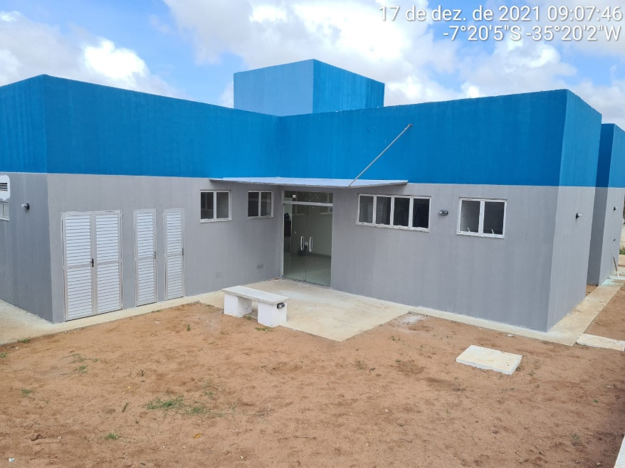 | 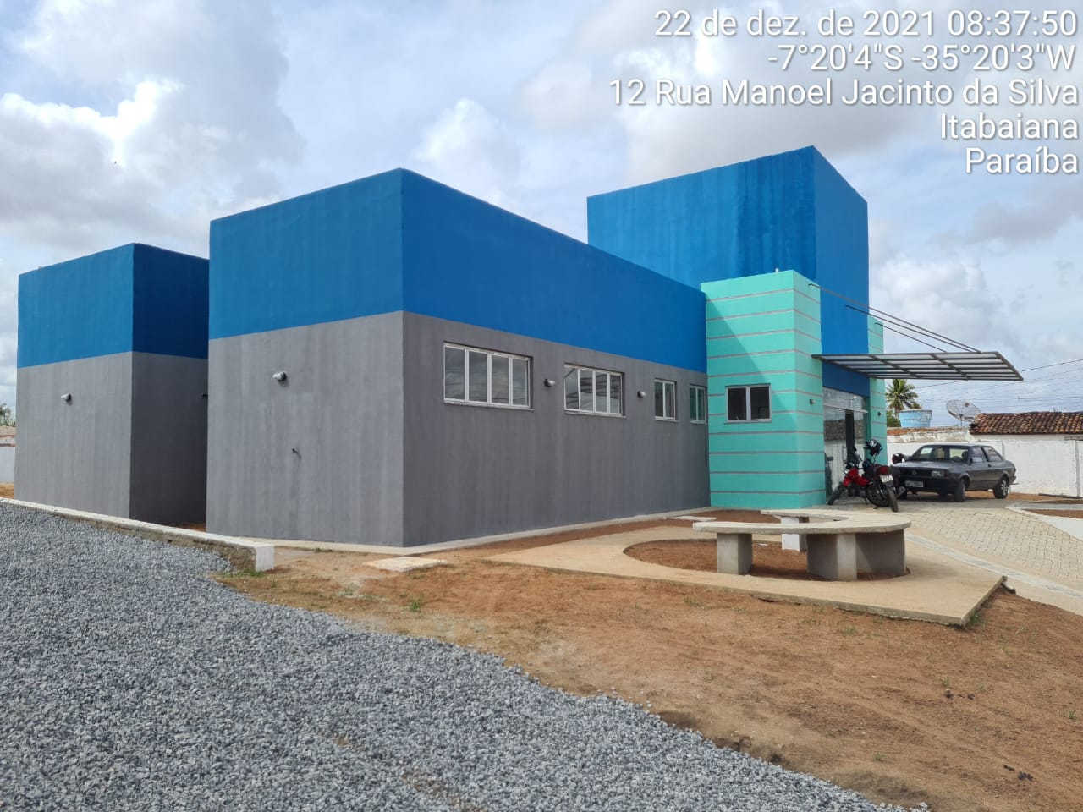

FOTO 01 Execução de Cobertura em policarbonato | FOTO 02 Execução de Cobertura em policarbonato
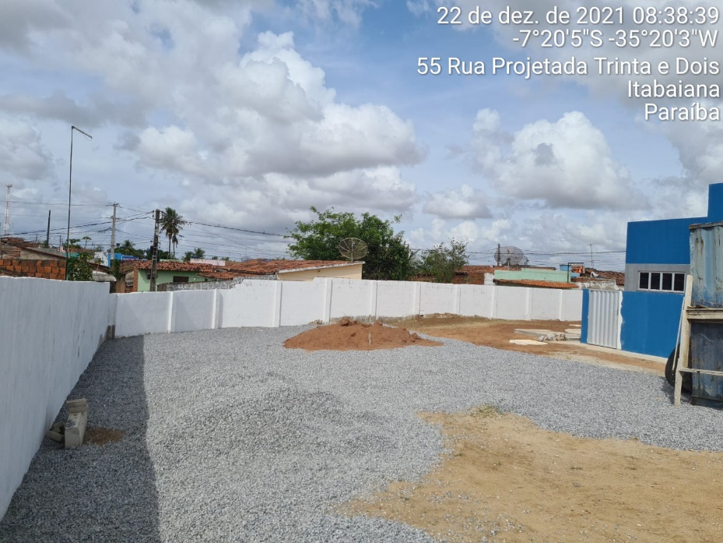 | 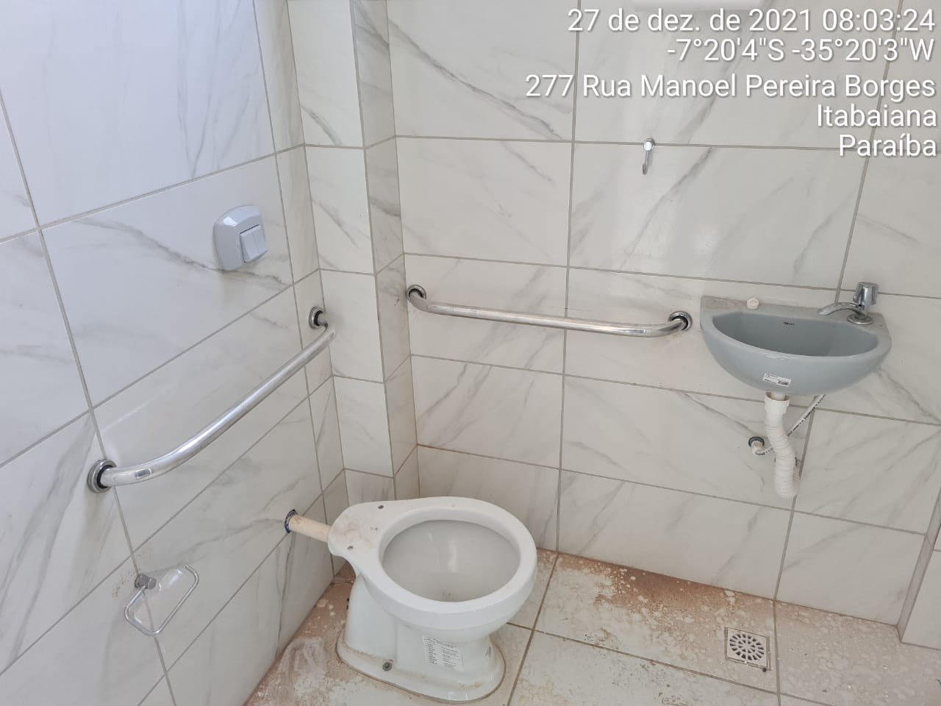

FOTO 03 Execução das britas para o estacionamento | FOTO 04 Execução dos acessórios no banheiro
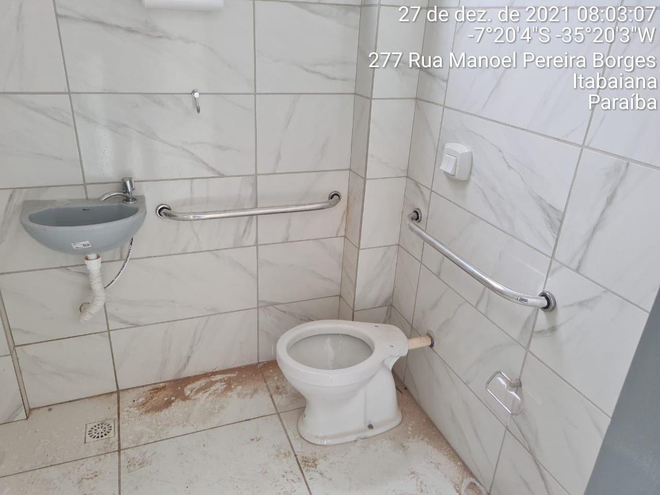 | 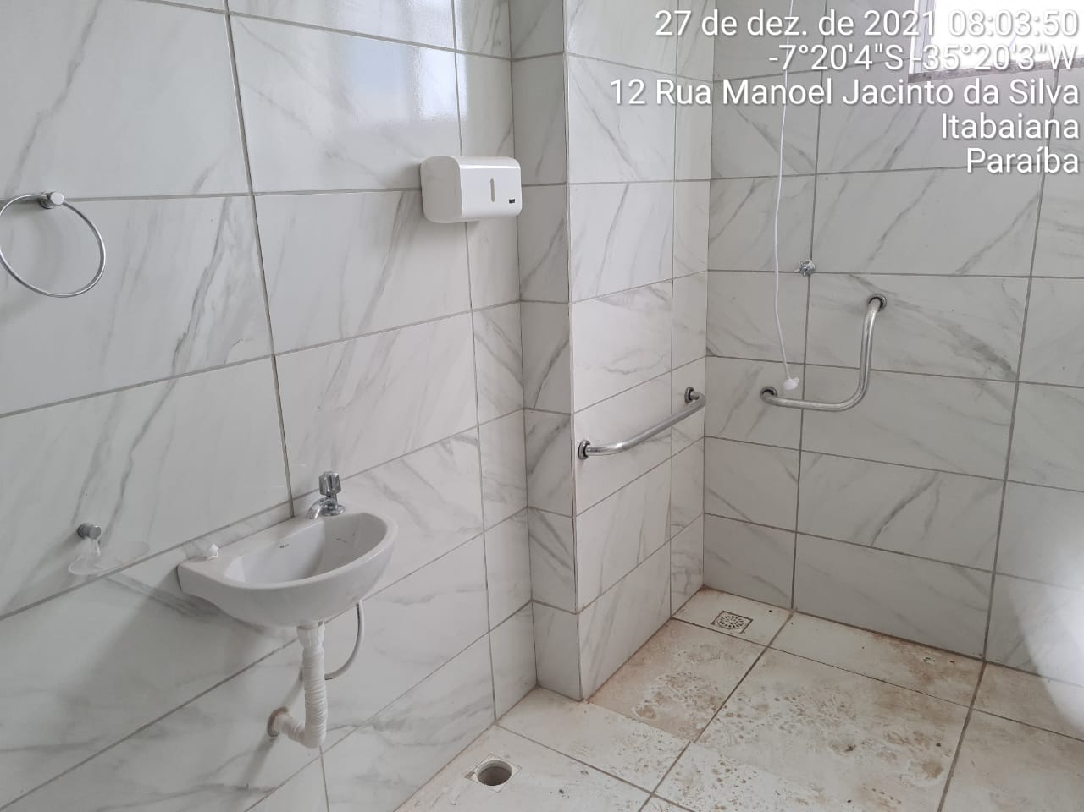

FOTO 05 Execução dos acessórios no banheiro | FOTO 06 Execução dos acessórios no banheiro
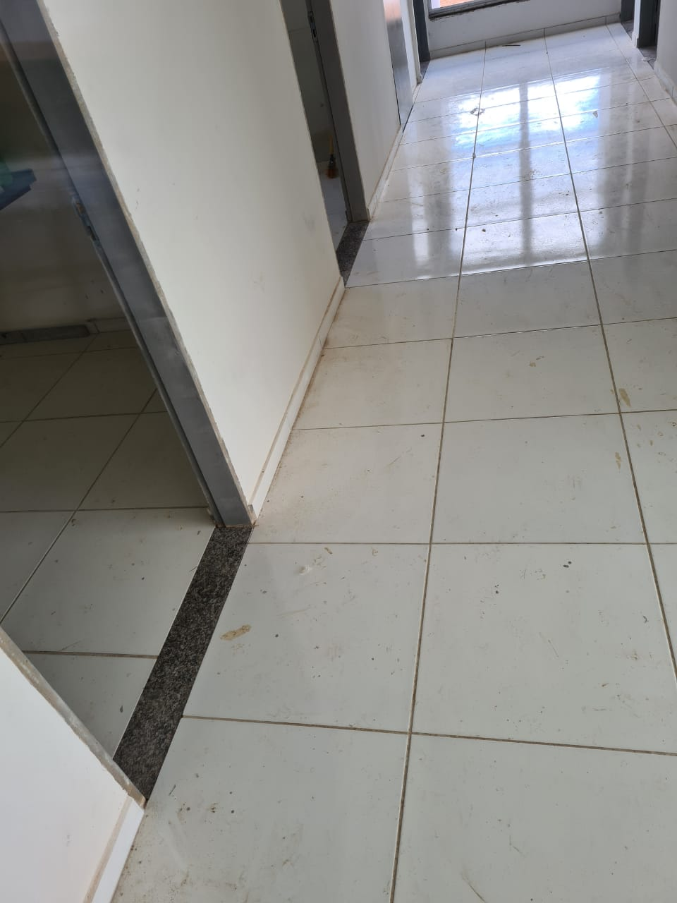 | 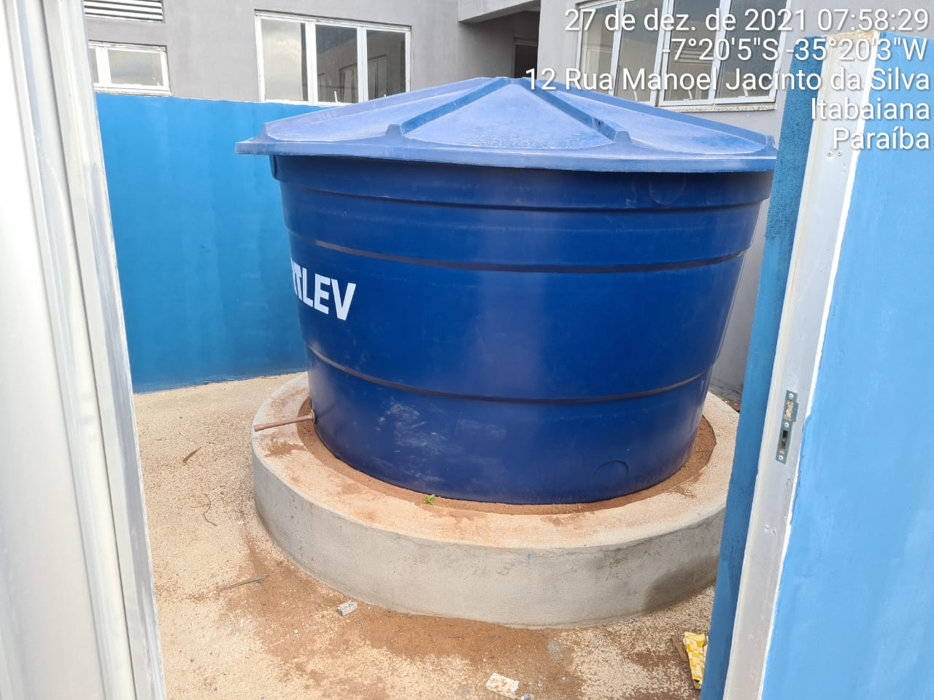

FOTO 07 Posicionando das soleiras | FOTO 08 Execução da Caixa D'água no sistema pluvial
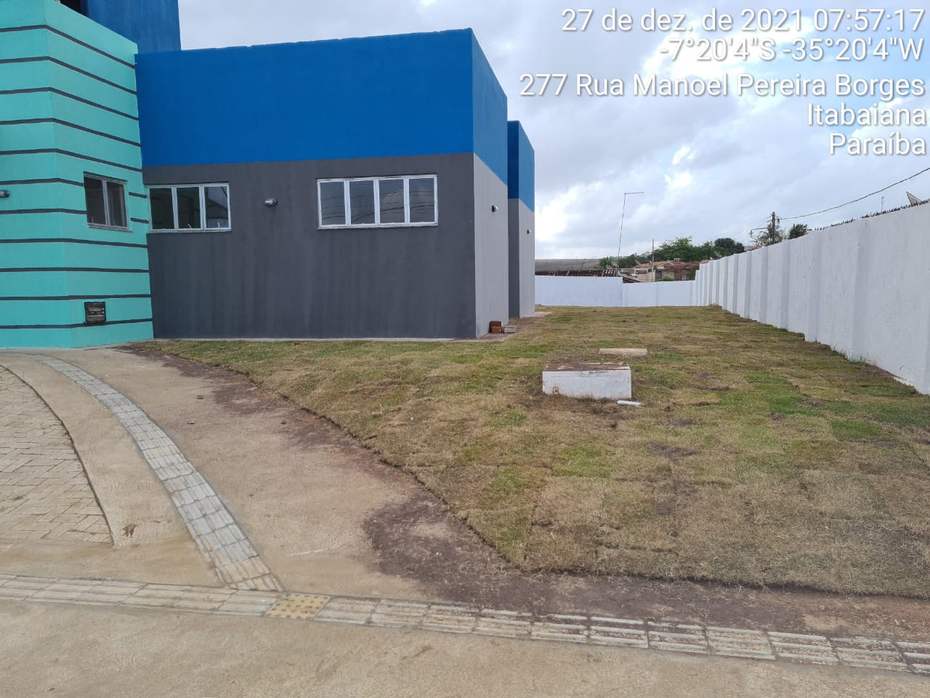 | 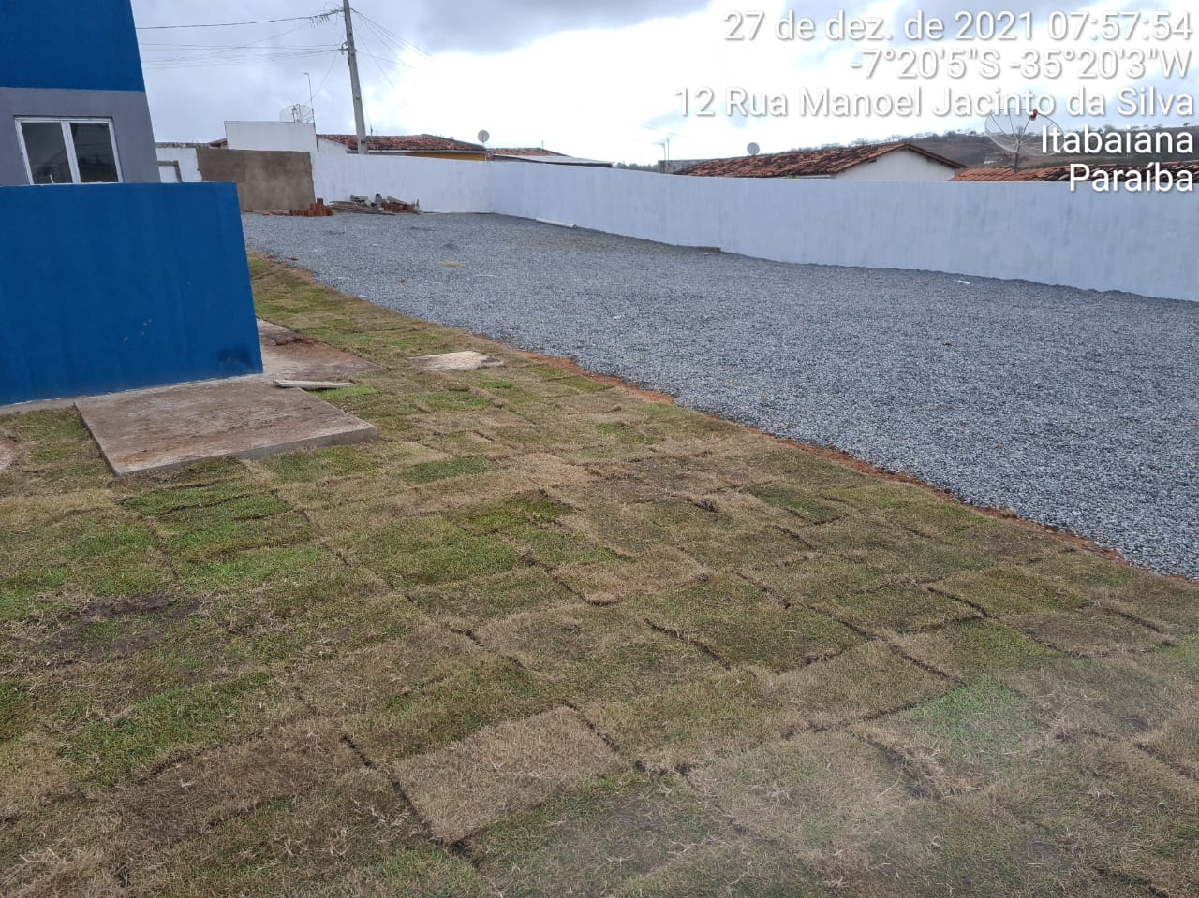

FOTO 09 Posicionamento da Grama | FOTO 10 Execução da Brita para estacionamento e Grama
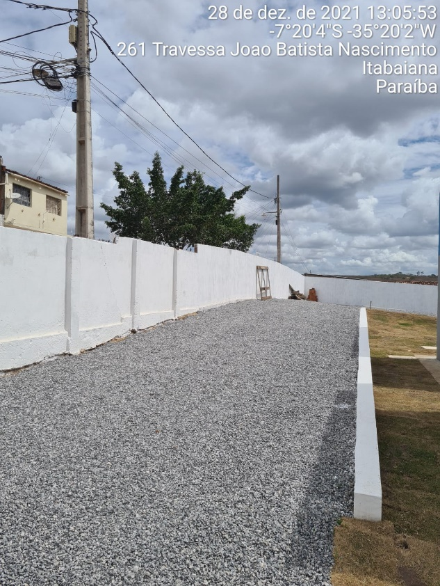 | 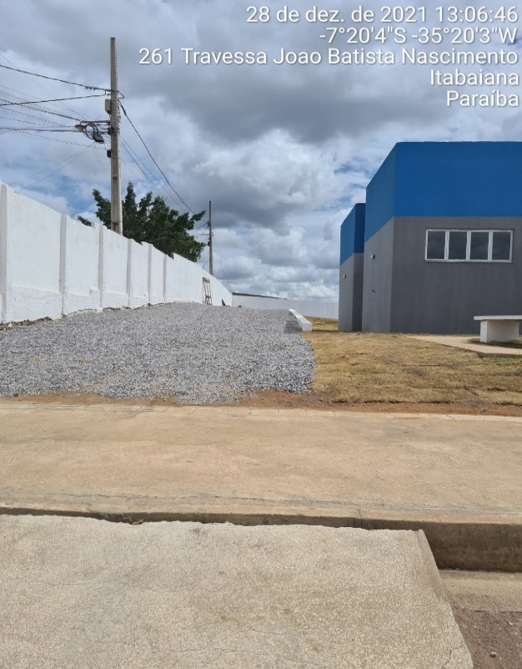

FOTO 11 Execução da Brita para estacionamento | FOTO 12 Execução da Brita para estacionamento
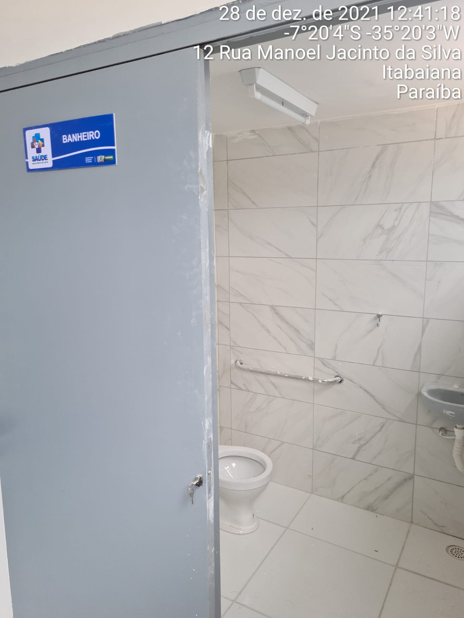 | 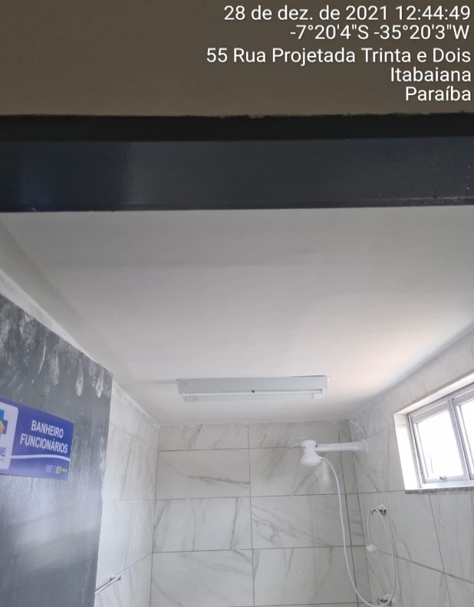

FOTO 13 Execução do forro de Gesso | FOTO 14 Execução do forro de Gesso
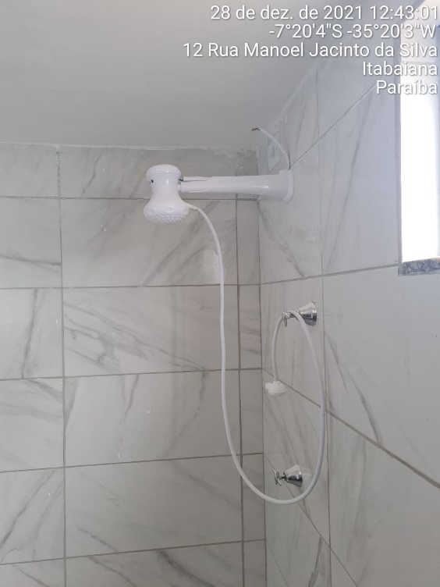 | 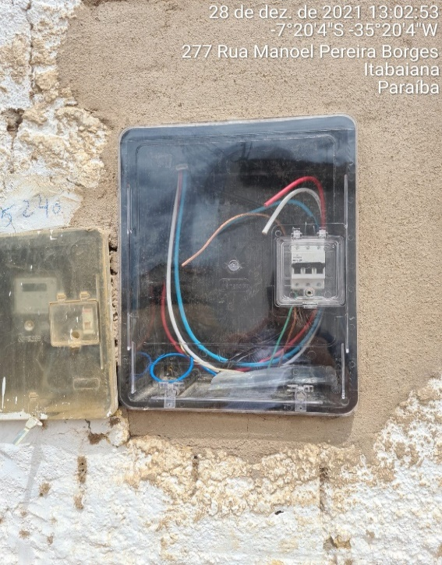

FOTO 15 Chuveiro Elétrico | FOTO 16 Quadro de entrada de energia
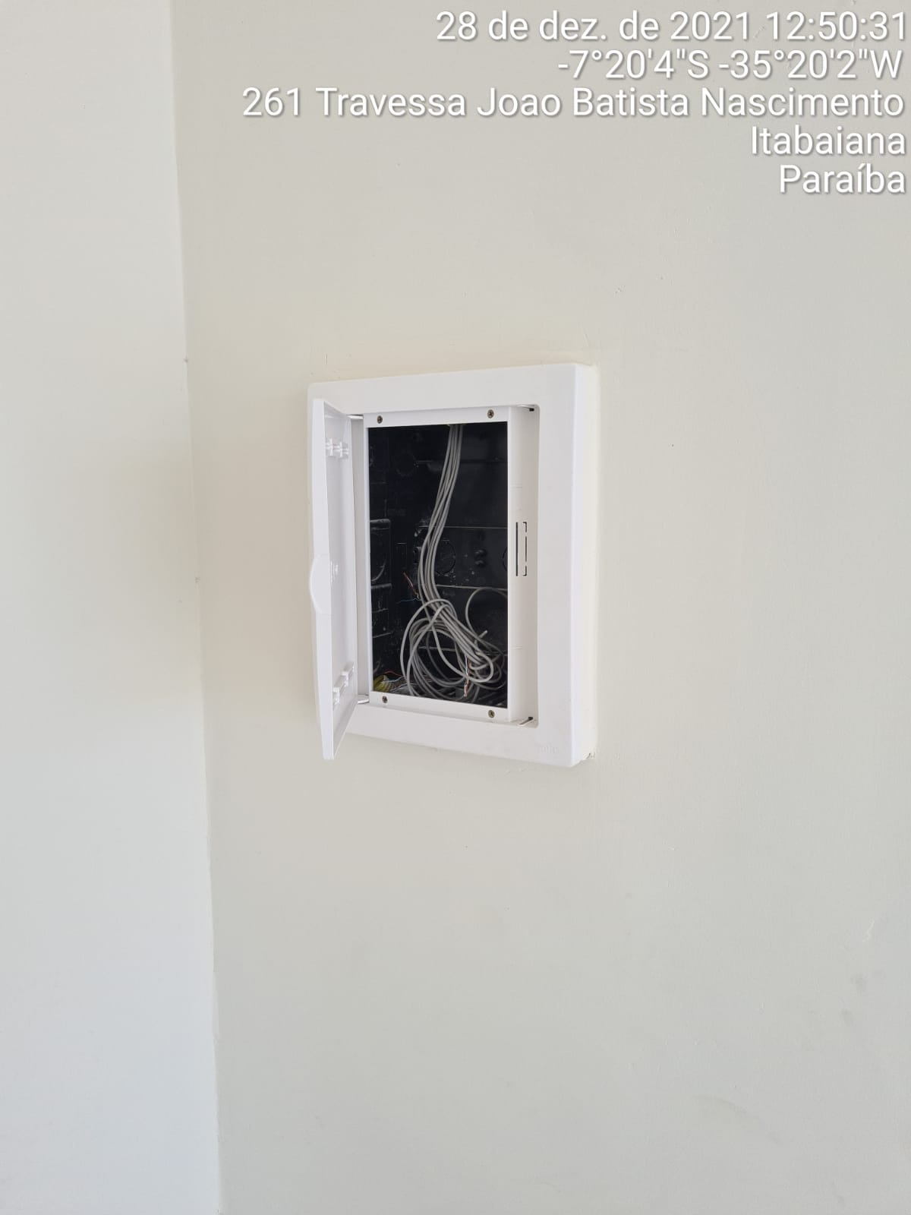 | 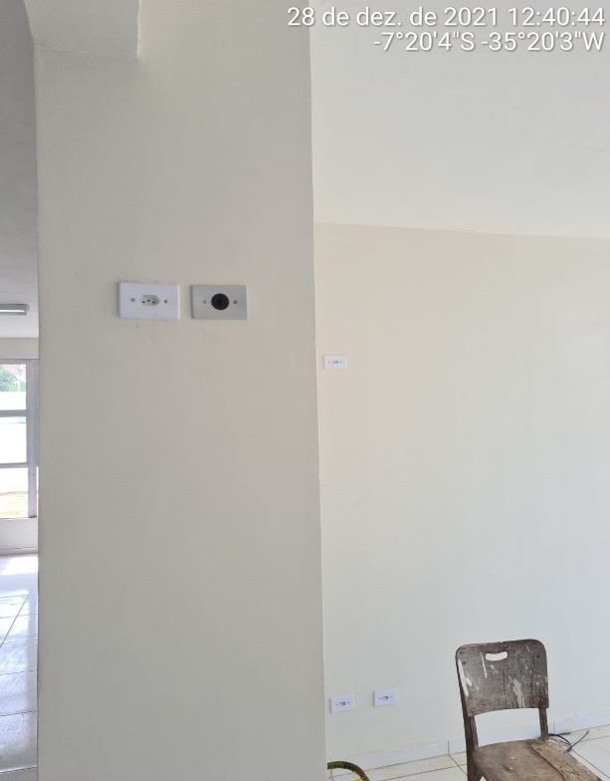

FOTO 17 Colocação do Quadro Telecomunicações | FOTO 18 Pontos Elétricos
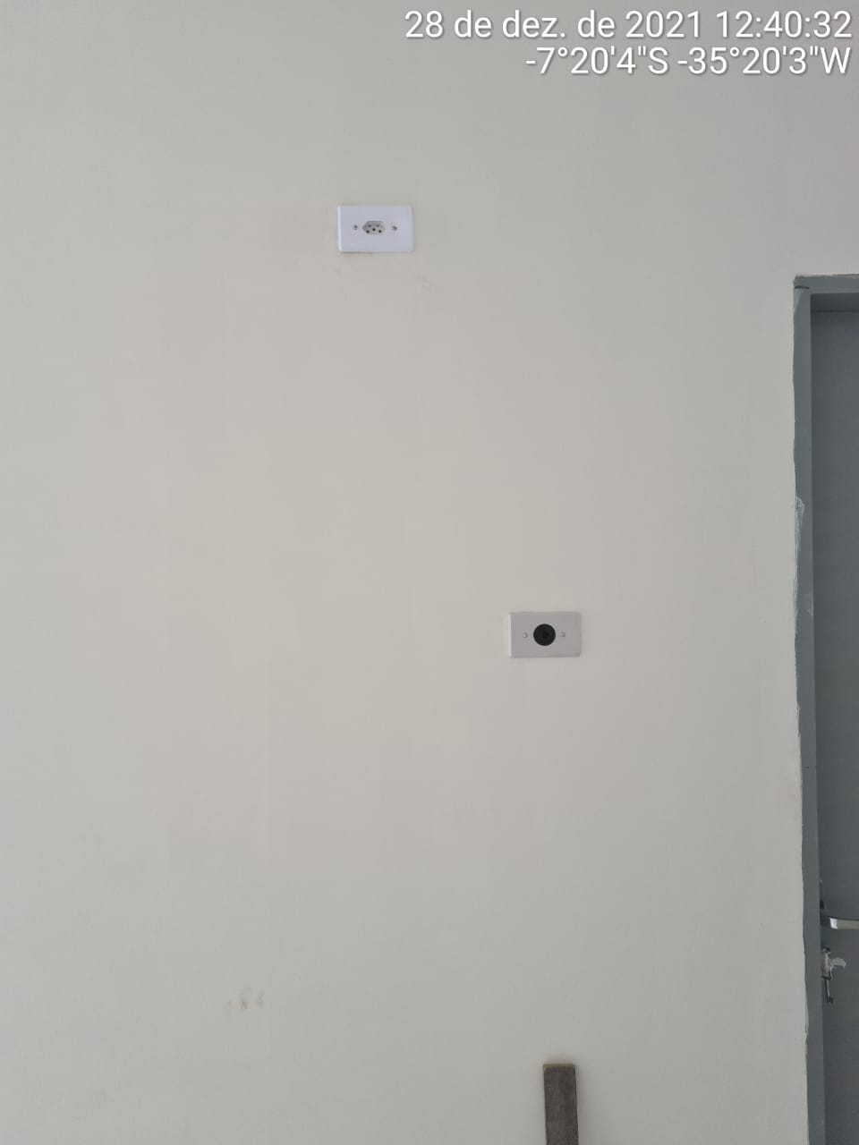 | 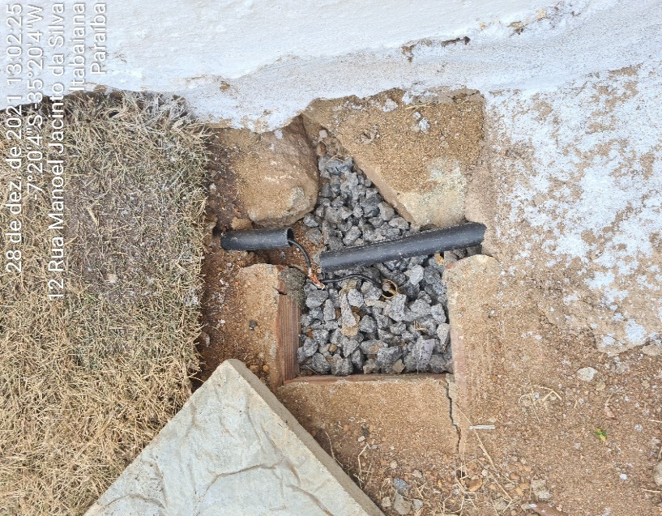

FOTO 19 Pontos Elétricos | FOTO 20 Aterramento

